Greedy
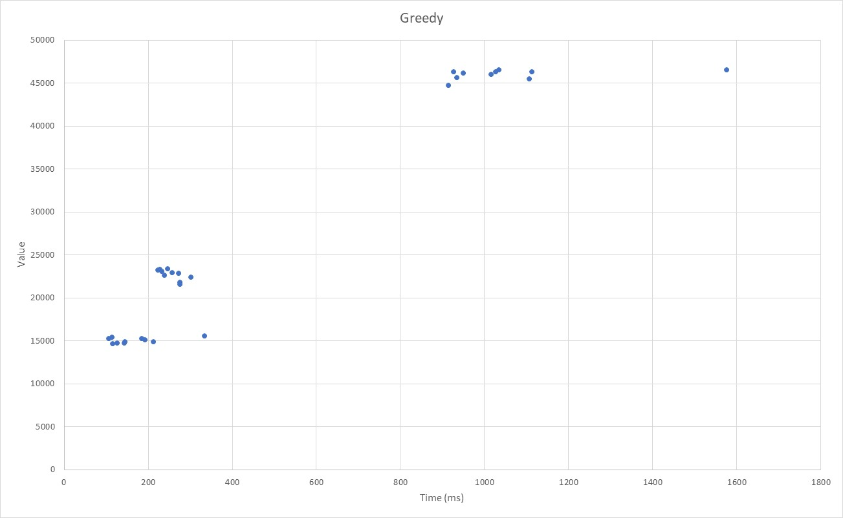
Greedy
Valor | Tiempo (ms) | Tiempo (ms) | Valor
15614 | 333 | 333 | 15614
15323 | 183 | 183 | 15323
14819 | 142 | 142 | 14819
14794 | 125 | 125 | 14794
14948 | 211 | 211 | 14948
15494 | 113 | 113 | 15494
14714 | 114 | 114 | 14714
15354 | 105 | 105 | 15354
14968 | 143 | 143 | 14968
15156 | 192 | 192 | 15156
21886 | 274 | 274 | 21886
23415 | 246 | 246 | 23415
23125 | 232 | 232 | 23125
22487 | 301 | 301 | 22487
23296 | 223 | 223 | 23296
22900 | 272 | 272 | 22900
22669 | 237 | 237 | 22669
23377 | 227 | 227 | 23377
21673 | 274 | 274 | 21673
23029 | 256 | 256 | 23029
46604 | 1575 | 1575 | 46604
44780 | 913 | 913 | 44780
46415 | 1026 | 1026 | 46415
46357 | 1112 | 1112 | 46357
46637 | 1033 | 1033 | 46637
45727 | 933 | 933 | 45727
45552 | 1106 | 1106 | 45552
46268 | 948 | 948 | 46268
46095 | 1015 | 1015 | 46095
46370 | 925 | 925 | 46370

GRASP
GRASP
Valor | Tiempo (ms)
Grasp mov 1 10 iter
15452 | 340 | 340 | 15452
15179 | 311 | 311 | 15179
14723 | 347 | 347 | 14723
14732 | 318 | 318 | 14732
14866 | 322 | 322 | 14866
15421 | 309 | 309 | 15421
14620 | 306 | 306 | 14620
15276 | 306 | 306 | 15276
14878 | 317 | 317 | 14878
15066 | 326 | 326 | 15066
21741 | 753 | 753 | 21741
23256 | 766 | 766 | 23256
22994 | 741 | 741 | 22994
22355 | 729 | 729 | 22355
23188 | 746 | 746 | 23188
22723 | 739 | 739 | 22723
22448 | 742 | 742 | 22448
23248 | 715 | 715 | 23248
21500 | 692 | 692 | 21500
22901 | 721 | 721 | 22901
46432 | 2968 | 2968 | 46432
44654 | 2878 | 2878 | 44654
46323 | 2922 | 2922 | 46323
46272 | 2885 | 2885 | 46272
46510 | 2943 | 2943 | 46510
45594 | 2909 | 2909 | 45594
45393 | 2842 | 2842 | 45393
46130 | 2881 | 2881 | 46130
45989 | 2883 | 2883 | 45989
46231 | 2871 | 2871 | 46231
Grasp mov 2 10 iter
15459 | 300 | 300 | 15459
15263 | 310 | 310 | 15263
14694 | 298 | 298 | 14694
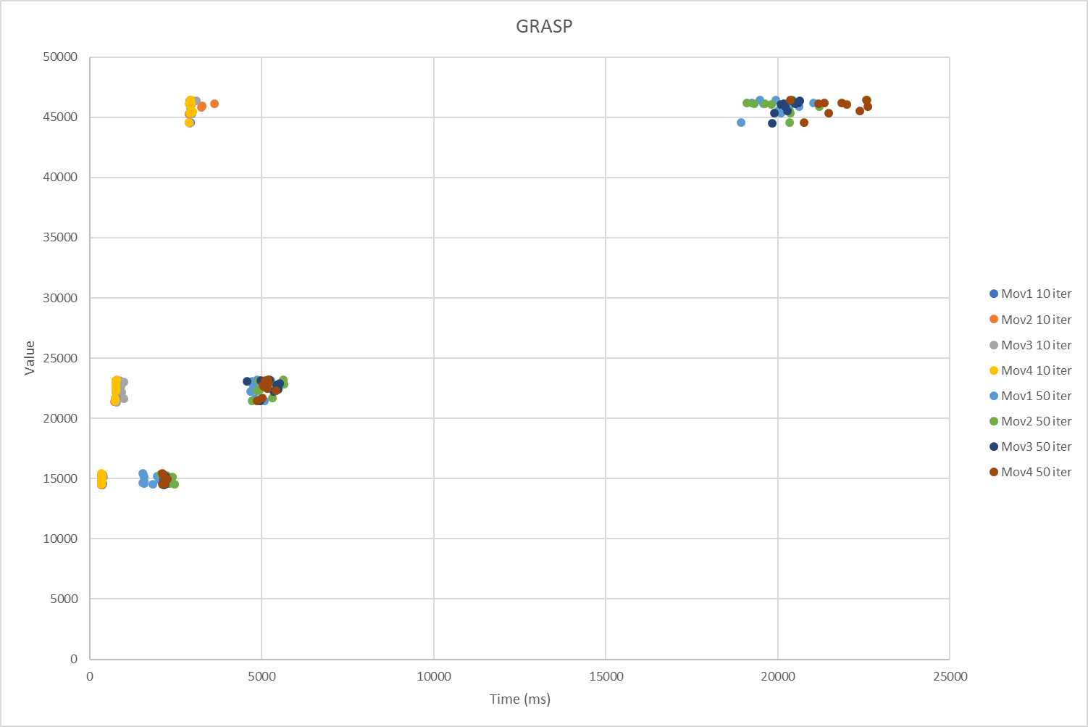
14715 | 307 | 307 | 14715
14847 | 301 | 301 | 14847
15364 | 305 | 305 | 15364
14567 | 295 | 295 | 14567
15224 | 305 | 305 | 15224
14890 | 302 | 302 | 14890
15002 | 300 | 300 | 15002
21761 | 694 | 694 | 21761
23268 | 770 | 770 | 23268
22965 | 717 | 717 | 22965
22319 | 711 | 711 | 22319
23172 | 706 | 706 | 23172
22738 | 712 | 712 | 22738
22524 | 714 | 714 | 22524
23238 | 717 | 717 | 23238
21525 | 678 | 678 | 21525
22891 | 708 | 708 | 22891
46491 | 2872 | 2872 | 46491
44663 | 2837 | 2837 | 44663
46313 | 2865 | 2865 | 46313
46174 | 2859 | 2859 | 46174
46492 | 2872 | 2872 | 46492
45596 | 2903 | 2903 | 45596
45400 | 2844 | 2844 | 45400
46082 | 3230 | 3230 | 46082
45917 | 3205 | 3205 | 45917
46245 | 3583 | 3583 | 46245
Grasp mov 3 10 iter
15522 | 317 | 317 | 15522
15253 | 359 | 359 | 15253
14742 | 300 | 300 | 14742
14676 | 311 | 311 | 14676
14860 | 317 | 317 | 14860
15409 | 308 | 308 | 15409
14653 | 303 | 303 | 14653
15208 | 311 | 311 | 15208
14801 | 305 | 305 | 14801
14974 | 302 | 302 | 14974
21742 | 954 | 954 | 21742
23251 | 813 | 813 | 23251
22933 | 788 | 788 | 22933
22285 | 888 | 888 | 22285
23109 | 946 | 946 | 23109
22767 | 855 | 855 | 22767
22483 | 751 | 751 | 22483
23194 | 785 | 785 | 23194
21443 | 729 | 729 | 21443
22794 | 720 | 720 | 22794
46461 | 3047 | 3047 | 46461
44647 | 2869 | 2869 | 44647
46318 | 2922 | 2922 | 46318
46142 | 2899 | 2899 | 46142
46449 | 2906 | 2906 | 46449
45515 | 2925 | 2925 | 45515
45408 | 2928 | 2928 | 45408
46084 | 2886 | 2886 | 46084
45877 | 2894 | 2894 | 45877
46219 | 2907 | 2907 | 46219
Grasp mov 4 10 iter
15550 | 297
15261 | 304
14749 | 299
14722 | 301
14868 | 316
15434 | 309
14646 | 304
15291 | 310
14884 | 310
15073 | 297
21787 | 704
23310 | 731
23023 | 723
22386 | 706
23197 | 710
22773 | 708
22556 | 715
23275 | 714
21560 | 686
22922 | 718
46514 | 2878
44692 | 2849
46307 | 2896
46258 | 2842
46532 | 2890
45605 | 2942
45440 | 2868
46158 | 2880
45987 | 2880
46274 | 2866
Grasp mov 1 50 iter
15547 | 1492
15267 | 1530
14750 | 1486
14714 | 1529
14878 | 1531
15427 | 1519
14667 | 1786
15293 | 1926
14882 | 2059
15024 | 1970
21765 | 4750
23322 | 4813
23027 | 4696
22367 | 4629
23178 | 4673
22803 | 4725
22593 | 5241
23254 | 5219
21577 | 5036
22922 | 4799
46521 | 19445
44655 | 18896
46325 | 19213
46242 | 19540
46518 | 19895
45631 | 19953
45448 | 20054
46182 | 20312
45988 | 20564
46292 | 20991
Grasp mov 2 50 iter
15472 | 2022
15251 | 2106
14736 | 2272
14715 | 2263
14877 | 2219
15399 | 2191
14646 | 2424
15281 | 2359
14889 | 2272
15098 | 2170
21786 | 5270
23307 | 5570
23017 | 5166
22410 | 4828
23203 | 4967
22797 | 5050
22559 | 4900
23248 | 4864
21584 | 4674
22930 | 5611
46521 | 22551
44662 | 20288
46303 | 19053
46243 | 19591
46533 | 20375
45650 | 20295
45456 | 20317
46160 | 19770
45996 | 21172
46256 | 19264
Grasp mov 3 50 iter
15464 | 2105
15263 | 2135
14722 | 2078
14661 | 2156
14816 | 2133
15400 | 2114
14612 | 2098
15276 | 2169
14885 | 2111
15061 | 2097
21773 | 4940
23327 | 5177
23031 | 5469
22369 | 5312
23188 | 4526
22806 | 5413
22561 | 5434
23234 | 4922
21563 | 4896
22897 | 5395
46495 | 20594
44647 | 19794
46306 | 20541
46248 | 20466
46510 | 20355
45636 | 20238
45451 | 19865
46177 | 20046
45976 | 20164
46258 | 20133
Grasp mov 4 50 iter
15556 | 2071
15275 | 2109
14741 | 2148
14732 | 2122
14879 | 2118
15430 | 2077
14651 | 2067
15292 | 2114
14907 | 2136
15104 | 2217
21797 | 4974
23320 | 5143
23030 | 5140
22387 | 5365
23200 | 5064
22796 | 5004
22585 | 5113
23263 | 5058
21580 | 4813
22913 | 4989
46515 | 20310
44688 | 20719
46316 | 21306
46267 | 21136
46541 | 22527
45647 | 22331
45474 | 21429
46175 | 21958
46004 | 22573
46283 | 21810

Multiarranque
Multi-start
Valor | Tiempo (ms)
Multiarranque mov 1
10260 | 85
10382 | 81
10200 | 78
10139 | 84
10185 | 79
10663 | 80
10493 | 81
10791 | 80
9947 | 77
10258 | 81
16352 | 156
17633 | 155
17258 | 159
16568 | 170
17896 | 173
16971 | 158
17099 | 193
17186 | 184
16060 | 154
16617 | 152
35313 | 476
33431 | 459
35162 | 468
35093 | 469
34703 | 472
34691 | 478
33808 | 487
35171 | 496
35719 | 476
34145 | 494
Multiarranque mov 2
10495 | 76
10490 | 80
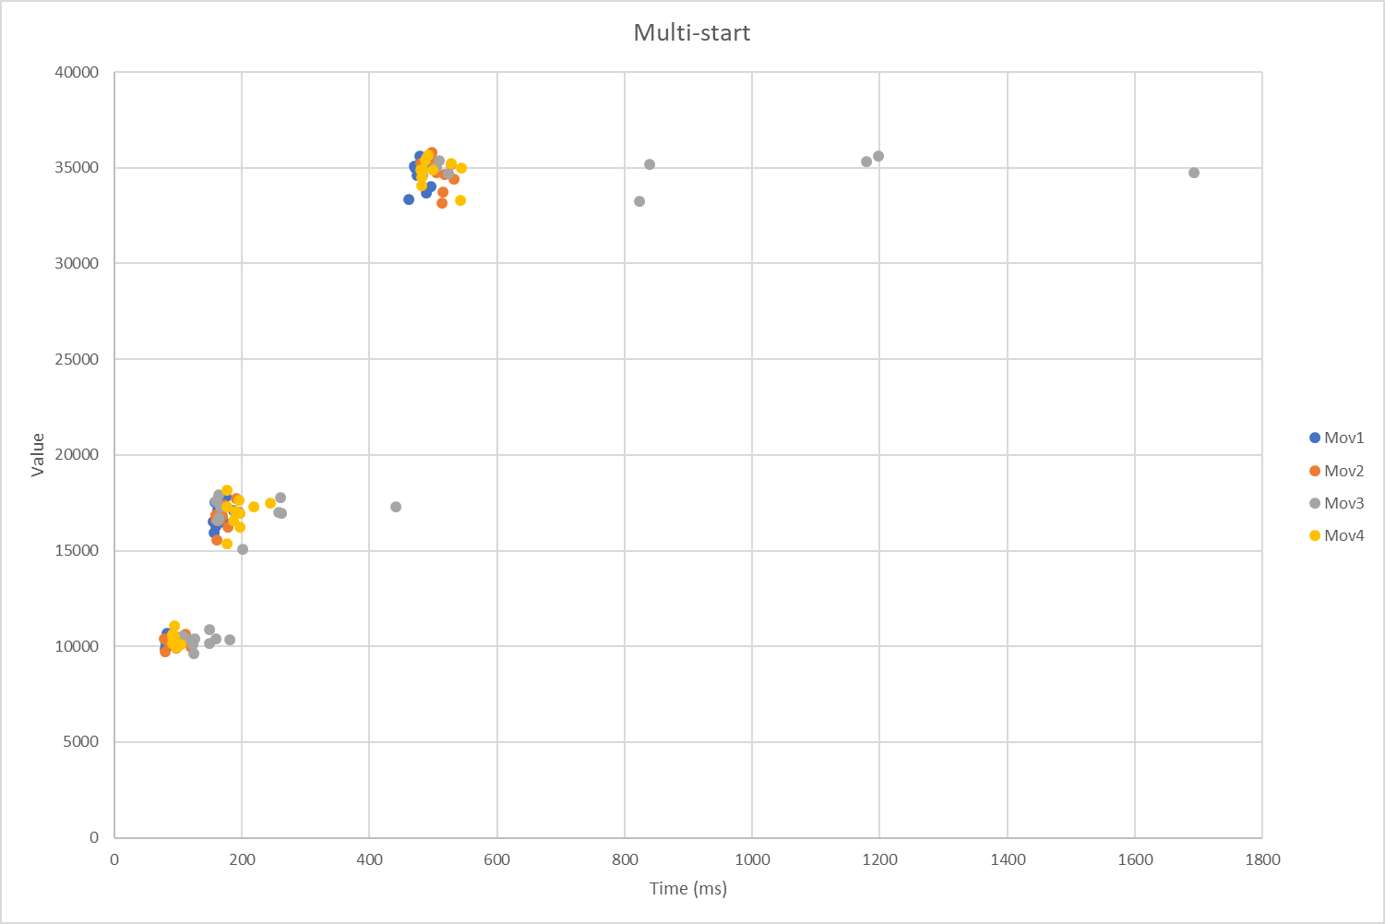
9832 | 77
10025 | 95
10050 | 117
10716 | 109
10323 | 102
10586 | 95
10357 | 81
10270 | 84
16345 | 175
17807 | 189
17495 | 170
16947 | 157
16930 | 156
16737 | 164
17031 | 164
16714 | 157
15643 | 158
16921 | 167
35346 | 478
33251 | 511
35463 | 500
35147 | 503
34868 | 502
33828 | 512
35301 | 525
34767 | 516
34506 | 530
35905 | 495
Multiarranque mov 3
10624 | 105
10466 | 116
10204 | 120
9740 | 122
10499 | 123
10974 | 147
10267 | 146
10514 | 99
10430 | 178
10491 | 156
16685 | 159
18024 | 161
17880 | 258
16826 | 161
17657 | 157
17102 | 255
17399 | 438
17365 | 164
15182 | 199
17033 | 259
35402 | 1177
33367 | 821
34774 | 521
35128 | 502
35600 | 486
34680 | 480
34861 | 1690
35274 | 836
35477 | 506
35721 | 1195
Multiarranque mov 4
10752 | 88
10371 | 90
10056 | 95
10181 | 101
10077 | 95
11183 | 92
10271 | 88
10595 | 88
10578 | 92
10233 | 95
16345 | 194
17749 | 193
18268 | 174
16677 | 184
17576 | 242
17386 | 216
17072 | 194
17142 | 187
15445 | 174
17411 | 174
35102 | 541
33375 | 540
35330 | 526
35453 | 485
34619 | 479
35004 | 481
35003 | 477
34152 | 479
35778 | 489
35010 | 496

VNS
VNS
Valor | Tiempo (ms)
VNS 10 iter
15521 | 424
15251 | 440
14745 | 428
14691 | 463
14894 | 445
15427 | 429
14633 | 486
15282 | 451
14905 | 424
15062 | 431
21780 | 1056
23319 | 1101
23016 | 1094
22400 | 1056
23173 | 1078
22795 | 1092
22557 | 1029
23281 | 1035
21547 | 1057
22898 | 1028
46507 | 4128
44693 | 4055
46296 | 4160
46255 | 4129
46524 | 4349
45630 | 4133
45429 | 4069
46108 | 4103
45999 | 4155
46273 | 4075
VNS 50 iter
15557 | 2120
15267 | 2248
14758 | 2097
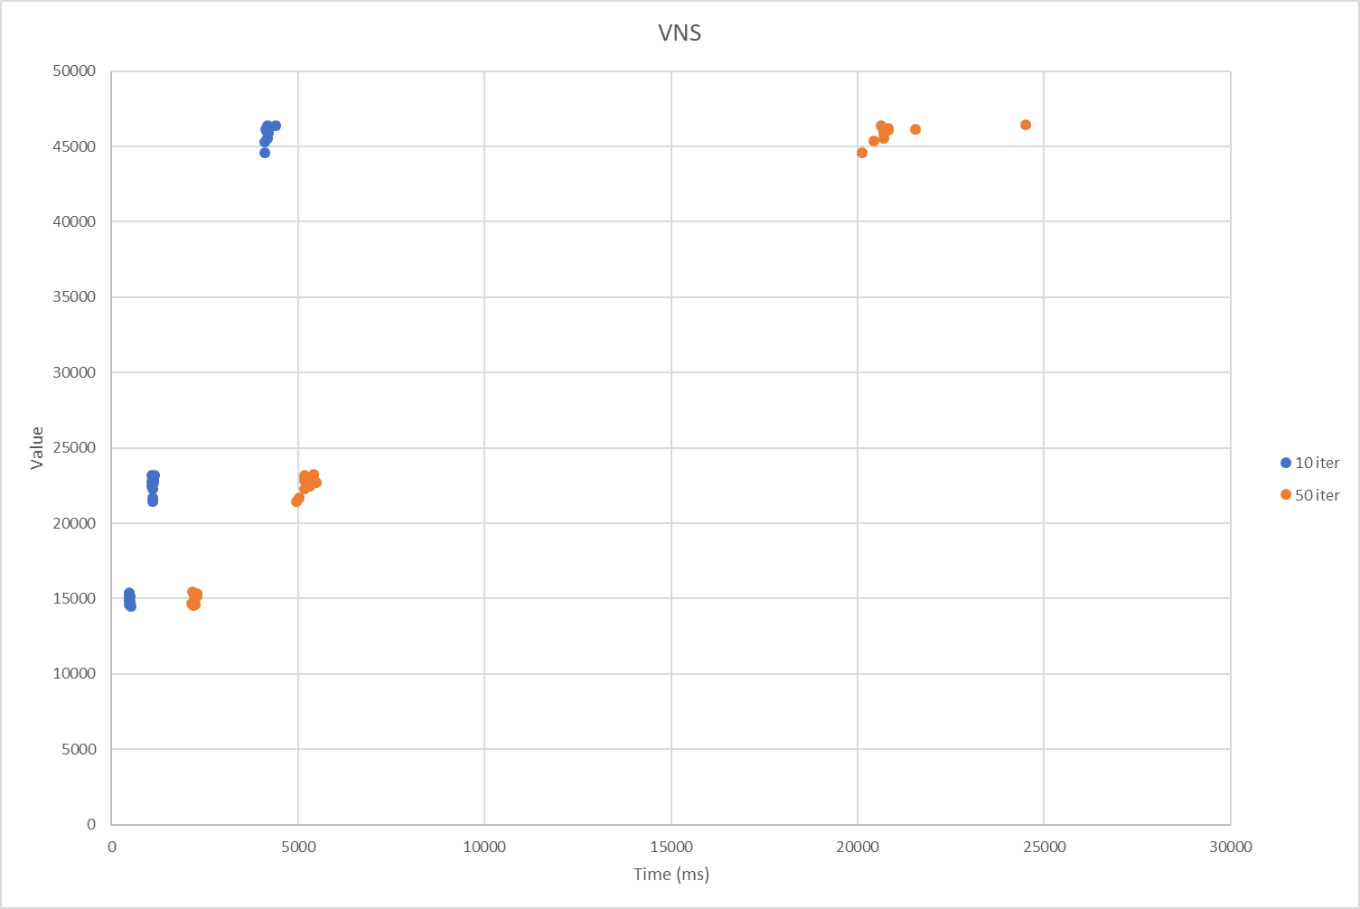
14740 | 2192
14890 | 2166
15437 | 2241
14657 | 2155
15299 | 2172
14906 | 2161
15096 | 2172
21817 | 4993
23330 | 5364
23044 | 5365
22380 | 5116
23199 | 5118
22800 | 5441
22588 | 5262
23269 | 5121
21574 | 4907
22920 | 5121
46518 | 20584
44691 | 20080
46317 | 20638
46266 | 21507
46535 | 24465
45636 | 20657
45457 | 20386
46206 | 20779
46010 | 20651
46290 | 20764

Tabu
Taboo (true)
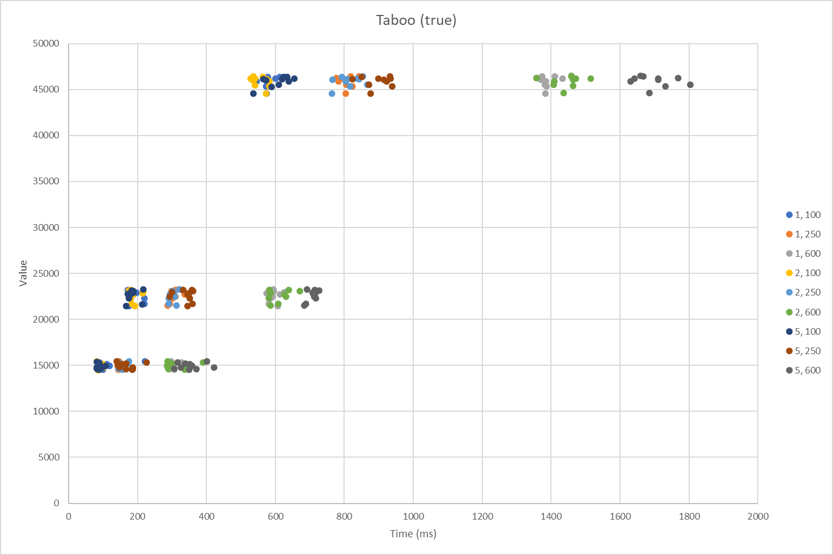
Valor | Tiempo (ms)
Tabu 1 100
15547 | 219
15245 | 107
14746 | 90
14735 | 93
14866 | 96
15416 | 86
14659 | 97
15289 | 86
14867 | 95
15070 | 115
21800 | 216
23305 | 169
22996 | 194
22402 | 216
23154 | 184
22812 | 184
22560 | 178
23234 | 172
21579 | 172
22926 | 174
46482 | 610
44686 | 572
46278 | 575
46255 | 536
46505 | 575
45636 | 580
45469 | 570
46133 | 578
45982 | 543
46279 | 597
Tabu 1 250
15556 | 142
15251 | 147
Taboo (false)
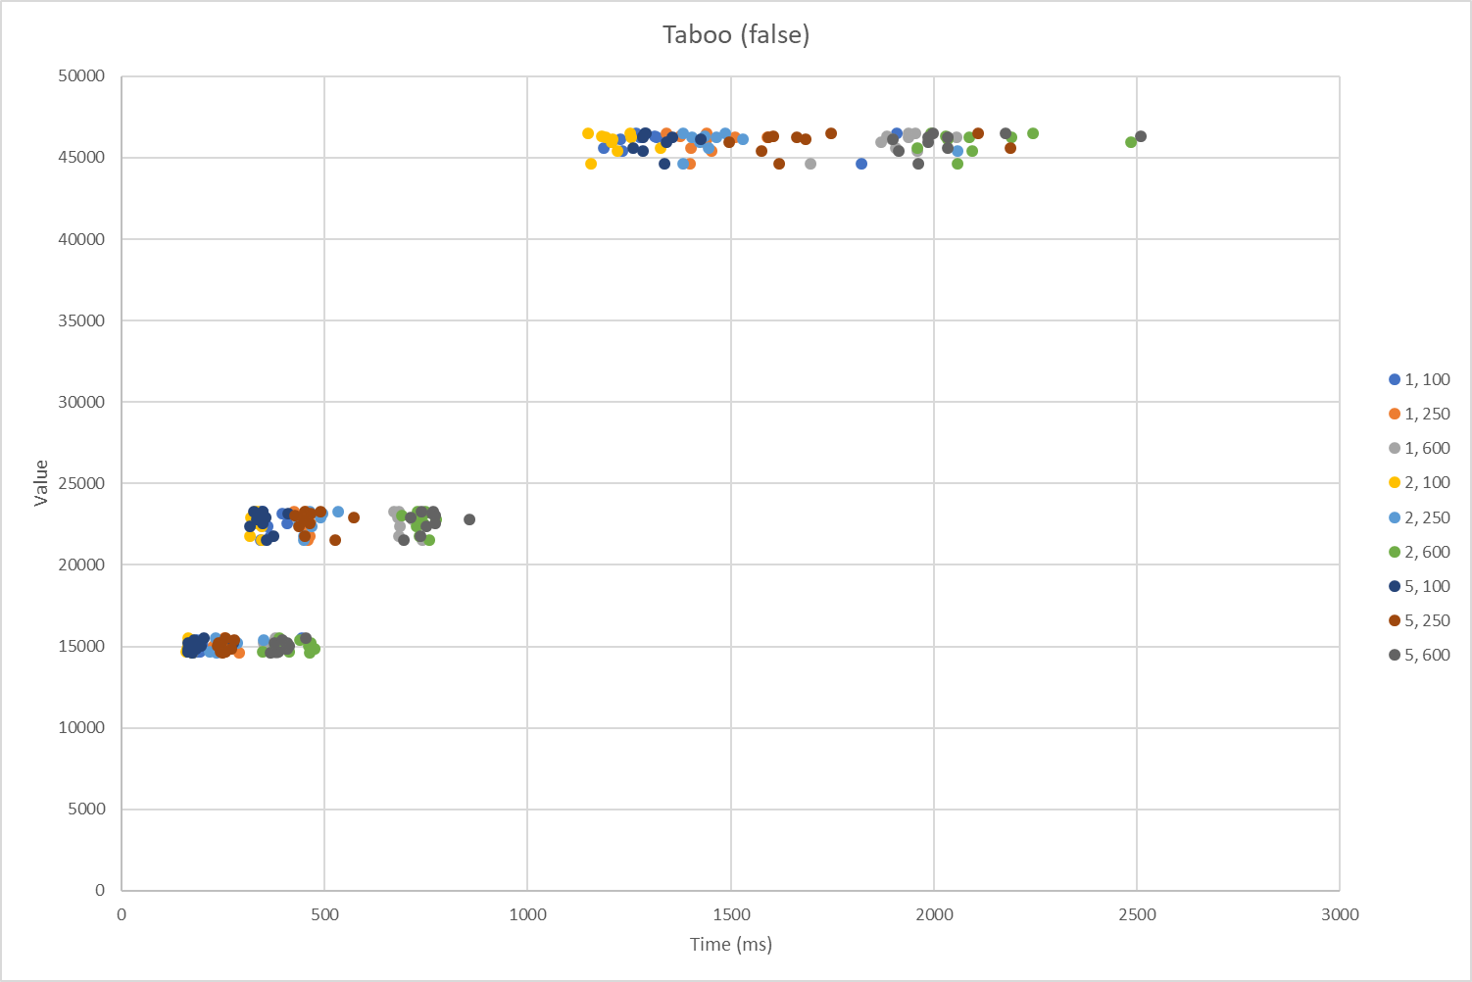
14752 | 143
14738 | 159
14892 | 141
15436 | 146
14656 | 141
15289 | 146
14899 | 149
15105 | 139
21787 | 290
23357 | 316
23034 | 336
22404 | 298
23189 | 296
22829 | 333
22580 | 307
23314 | 306
21611 | 284
22926 | 294
46555 | 840
44704 | 801
46334 | 773
46284 | 793
46534 | 815
45656 | 802
45468 | 820
46190 | 780
45985 | 780
46298 | 773
Tabu 1 600
15529 | 293
15247 | 287
14759 | 342
14740 | 288
14867 | 287
15427 | 324
14647 | 303
15299 | 292
14894 | 290
15094 | 296
21828 | 577
23359 | 590
23053 | 622
22432 | 582
23196 | 592
22857 | 610
22583 | 589
23315 | 580
21601 | 603
22934 | 572
46519 | 1370
44707 | 1381
46339 | 1355
46284 | 1430
46558 | 1407
45655 | 1379
45481 | 1384
46182 | 1367
45981 | 1382
46306 | 1370
Tabu 2 100
15547 | 79
15245 | 83
14716 | 84
14727 | 83
14872 | 84
15416 | 80
14616 | 82
15250 | 96
14888 | 98
15086 | 102
21785 | 180
23302 | 178
23024 | 174
22372 | 176
23174 | 214
22771 | 183
22543 | 176
23257 | 171
21553 | 189
22939 | 211
46512 | 560
44669 | 569
46309 | 537
46257 | 572
46522 | 532
45610 | 538
45445 | 580
46133 | 531
46002 | 580
46274 | 525
Tabu 2 250
15542 | 172
15260 | 165
14781 | 141
14742 | 148
14890 | 146
15448 | 143
14638 | 153
15290 | 168
14904 | 153
15094 | 145
21799 | 288
23352 | 318
23052 | 298
22430 | 287
23213 | 298
22849 | 290
22600 | 305
23317 | 327
21631 | 309
22978 | 302
46512 | 790
44680 | 761
46307 | 835
46260 | 806
46551 | 851
45627 | 863
45468 | 813
46173 | 762
46002 | 801
46270 | 839
Tabu 2 600
15543 | 284
15253 | 295
14754 | 286
14735 | 287
14904 | 333
15441 | 386
14660 | 333
15304 | 297
14901 | 296
15096 | 283
21812 | 605
23343 | 636
23042 | 583
22435 | 577
23214 | 667
22835 | 623
22589 | 628
23317 | 579
21609 | 583
22959 | 581
46517 | 1455
44719 | 1434
46357 | 1355
46306 | 1512
46579 | 1455
45670 | 1404
45500 | 1461
46194 | 1460
45994 | 1406
46301 | 1469
Tabu 5 100
15516 | 78
15244 | 84
14745 | 78
14725 | 80
14875 | 78
15446 | 81
14645 | 85
15288 | 86
14901 | 95
15079 | 104
21762 | 210
23357 | 214
23028 | 185
22387 | 172
23195 | 184
22792 | 175
22542 | 171
23258 | 179
21577 | 163
22890 | 169
46500 | 621
44667 | 533
46277 | 652
46268 | 562
46502 | 630
45614 | 607
45423 | 586
46121 | 569
46003 | 636
46271 | 617
Tabu 5 250
15544 | 136
15258 | 151
14739 | 164
14742 | 183
14883 | 183
15434 | 223
14654 | 181
15298 | 163
14911 | 144
15112 | 140
21816 | 357
23346 | 355
23052 | 297
22402 | 349
23176 | 358
22812 | 341
22596 | 290
23290 | 329
21600 | 342
22960 | 347
46513 | 847
44696 | 873
46329 | 895
46268 | 820
46564 | 930
45646 | 869
45471 | 936
46184 | 911
46021 | 920
46276 | 931
Tabu 5 600
15533 | 398
15275 | 349
14752 | 304
14734 | 368
14878 | 419
15437 | 313
14642 | 346
15298 | 336
14909 | 322
15086 | 355
21802 | 686
23359 | 688
23034 | 705
22412 | 714
23244 | 724
22835 | 707
22604 | 709
23313 | 711
21613 | 680
22970 | 712
46530 | 1664
44722 | 1682
46352 | 1765
46298 | 1708
46607 | 1657
45647 | 1801
45486 | 1728
46192 | 1708
45995 | 1627
46294 | 1638
Tabu 1 100
15614 | 440
15323 | 240
14819 | 187
14794 | 181
14948 | 170
15494 | 181
14714 | 172
15354 | 238
14968 | 188
15156 | 195
21886 | 362
23415 | 337
23125 | 332
22487 | 354
23296 | 391
22900 | 335
22669 | 404
23377 | 342
21673 | 338
23029 | 342
46604 | 1904
44780 | 1817
46415 | 1307
46357 | 1314
46637 | 1261
45727 | 1183
45552 | 1228
46268 | 1224
46095 | 1203
46370 | 1271
Tabu 1 250
15614 | 249
15323 | 232
14819 | 232
14794 | 247
14948 | 238
15494 | 255
14714 | 285
15354 | 233
14968 | 239
15156 | 223
21886 | 458
23415 | 420
23125 | 453
22487 | 445
23296 | 453
22900 | 433
22669 | 461
23377 | 448
21673 | 454
23029 | 449
46604 | 1338
44780 | 1395
46415 | 1371
46357 | 1506
46637 | 1437
45727 | 1397
45552 | 1447
46268 | 1436
46095 | 1432
46370 | 1585
Tabu 1 600
15614 | 375
15323 | 369
14819 | 363
14794 | 366
14948 | 386
15494 | 374
14714 | 377
15354 | 346
14968 | 348
15156 | 353
21886 | 679
23415 | 666
23125 | 682
22487 | 681
23296 | 739
22900 | 712
22669 | 733
23377 | 678
21673 | 737
23029 | 676
46604 | 1950
44780 | 1691
46415 | 1881
46357 | 2051
46637 | 1933
45727 | 1903
45552 | 1955
46268 | 1892
46095 | 1865
46370 | 1934
Tabu 2 100
15614 | 160
15323 | 167
14819 | 154
14794 | 164
14948 | 157
15494 | 167
14714 | 169
15354 | 160
14968 | 163
15156 | 164
21886 | 311
23415 | 323
23125 | 340
22487 | 340
23296 | 337
22900 | 338
22669 | 329
23377 | 331
21673 | 341
23029 | 314
46604 | 1248
44780 | 1150
46415 | 1177
46357 | 1249
46637 | 1145
45727 | 1323
45552 | 1217
46268 | 1204
46095 | 1202
46370 | 1187
Tabu 2 250
15614 | 227
15323 | 280
14819 | 232
14794 | 212
14948 | 233
15494 | 345
14714 | 228
15354 | 240
14968 | 239
15156 | 235
21886 | 443
23415 | 528
23125 | 443
22487 | 463
23296 | 489
22900 | 441
22669 | 433
23377 | 459
21673 | 444
23029 | 485
46604 | 1481
44780 | 1379
46415 | 1432
46357 | 1400
46637 | 1379
45727 | 1440
45552 | 2053
46268 | 1526
46095 | 1419
46370 | 1461
Tabu 2 600
15614 | 383
15323 | 377
14819 | 408
14794 | 342
14948 | 372
15494 | 435
14714 | 459
15354 | 461
14968 | 470
15156 | 457
21886 | 728
23415 | 744
23125 | 685
22487 | 721
23296 | 742
22900 | 771
22669 | 739
23377 | 723
21673 | 753
23029 | 728
46604 | 2239
44780 | 2055
46415 | 2024
46357 | 2083
46637 | 1988
45727 | 1954
45552 | 2090
46268 | 2030
46095 | 2480
46370 | 2187
Tabu 5 100
15614 | 198
15323 | 271
14819 | 159
14794 | 160
14948 | 159
15494 | 173
14714 | 170
15354 | 158
14968 | 178
15156 | 191
21886 | 368
23415 | 320
23125 | 332
22487 | 312
23296 | 405
22900 | 329
22669 | 342
23377 | 342
21673 | 352
23029 | 350
46604 | 1286
44780 | 1333
46415 | 1279
46357 | 1280
46637 | 1284
45727 | 1256
45552 | 1280
46268 | 1421
46095 | 1336
46370 | 1352
Tabu 5 250
15614 | 250
15323 | 235
14819 | 239
14794 | 251
14948 | 266
15494 | 273
14714 | 243
15354 | 241
14968 | 238
15156 | 231
21886 | 447
23415 | 447
23125 | 423
22487 | 433
23296 | 460
22900 | 444
22669 | 458
23377 | 485
21673 | 522
23029 | 568
46604 | 2105
44780 | 1615
46415 | 1601
46357 | 1659
46637 | 1743
45727 | 2183
45552 | 1572
46268 | 1679
46095 | 1491
46370 | 1589
Tabu 5 600
15614 | 449
15323 | 404
14819 | 382
14794 | 372
14948 | 403
15494 | 390
14714 | 363
15354 | 371
14968 | 400
15156 | 408
21886 | 730
23415 | 762
23125 | 768
22487 | 746
23296 | 760
22900 | 853
22669 | 768
23377 | 734
21673 | 690
23029 | 707
46604 | 1994
44780 | 1958
46415 | 2505
46357 | 1982
46637 | 2171
45727 | 2029
45552 | 1909
46268 | 1895
46095 | 1981
46370 | 2029

LNS
LNS
Valor | Tiempo (ms)
LNS 10 iter
15551 | 108
15268 | 114
14724 | 106
14767 | 126
14890 | 117
15435 | 110
14659 | 102
15324 | 114
14924 | 107
15079 | 103
21785 | 255
23350 | 279
23048 | 274
22381 | 260
23230 | 259
22846 | 259
22576 | 260
23315 | 259
21607 | 243
22928 | 266
46537 | 882
44699 | 833
46323 | 877
46287 | 847
46542 | 876
45674 | 871
45487 | 873
46208 | 849
46020 | 861
46291 | 868
LNS 50 iter
15577 | 397
15289 | 413
14790 | 388
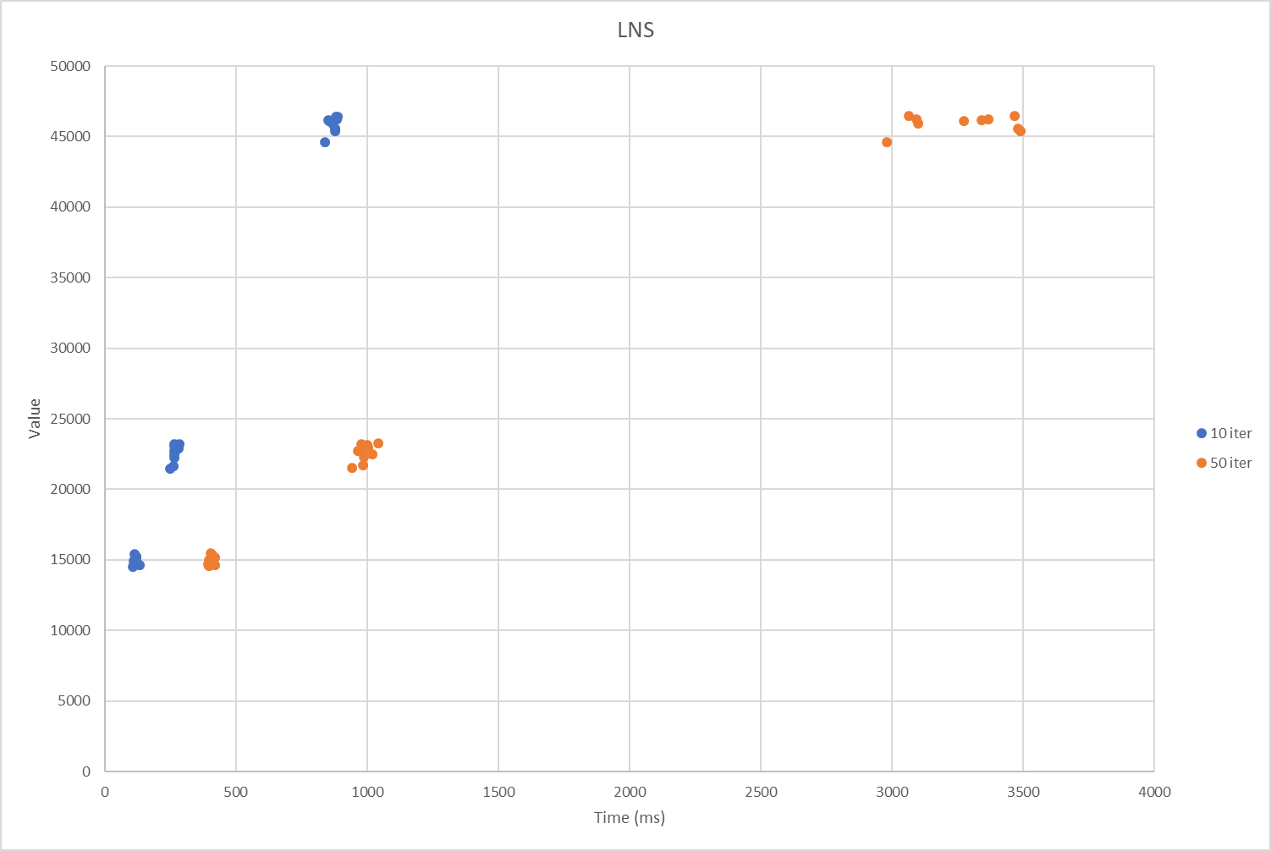
14751 | 414
14908 | 400
15460 | 403
14680 | 392
15326 | 406
14935 | 395
15118 | 392
21841 | 980
23377 | 1038
23080 | 997
22437 | 981
23253 | 994
22855 | 960
22626 | 1013
23336 | 972
21636 | 935
22995 | 980
46562 | 3060
44726 | 2976
46371 | 3362
46308 | 3335
46592 | 3461
45681 | 3475
45505 | 3484
46240 | 3267
46041 | 3093
46327 | 3088

